Nmap
 | Azure | vmmachine |  |  | Private IP address | vlan | ResourecGroup | Mid Service | Caredentials-ID | Caredentials-PW | Inbound port rules1 | table | Inbound port rules1 | Inbound port rules2 | Inbound port rules3
 |  | Discoveytest |  |  | 10.0.0.4 | 1 | snowGroup | O | discoveryAdmin | SonwTest2026! |  | cmdb_ci_server.list
 |  | Credentialless-Test-VM |  |  | 10.0.0.7 | 1 | snowGroup | O | CredentiallessAdmin | SonwTest2026! |  | cmdb_ci_server.list
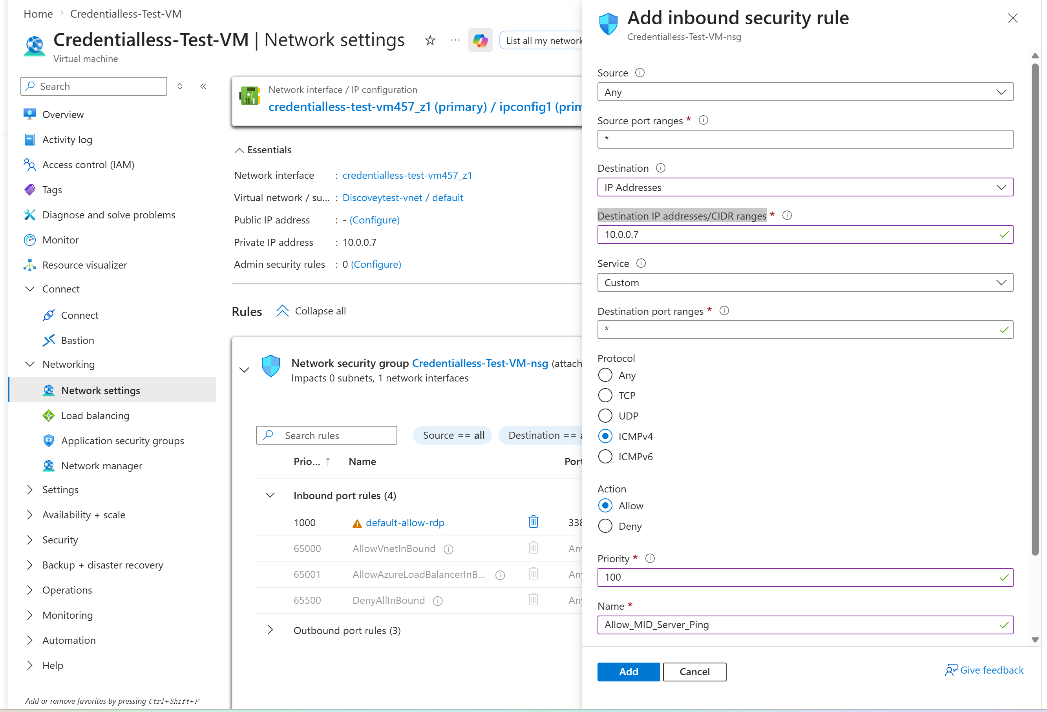
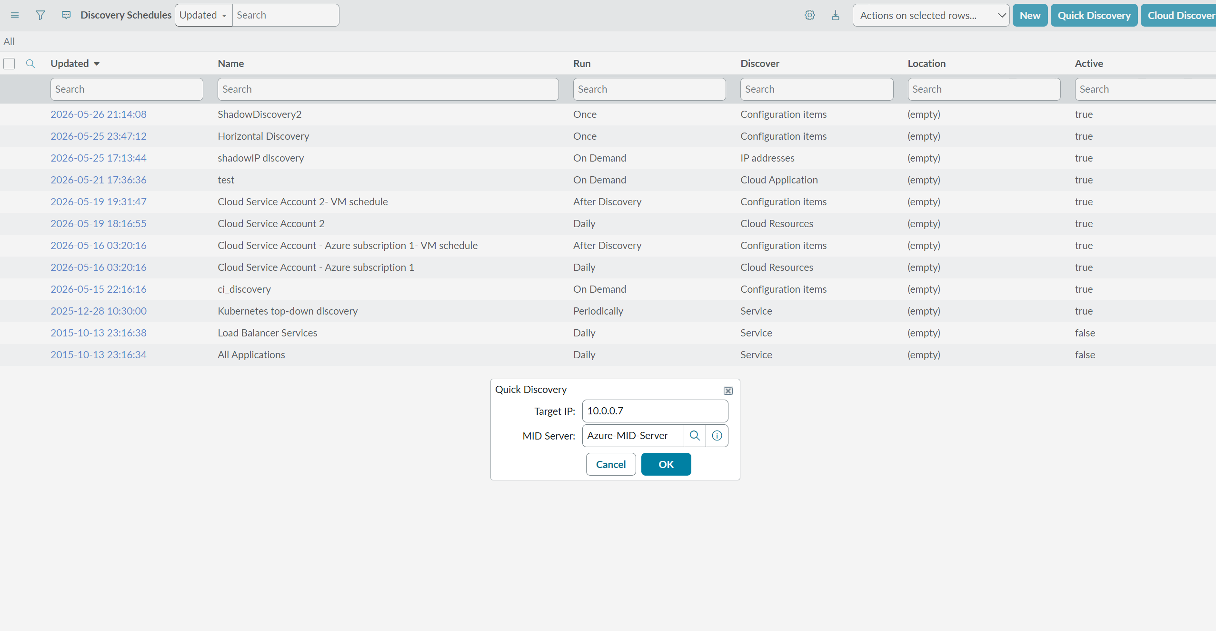
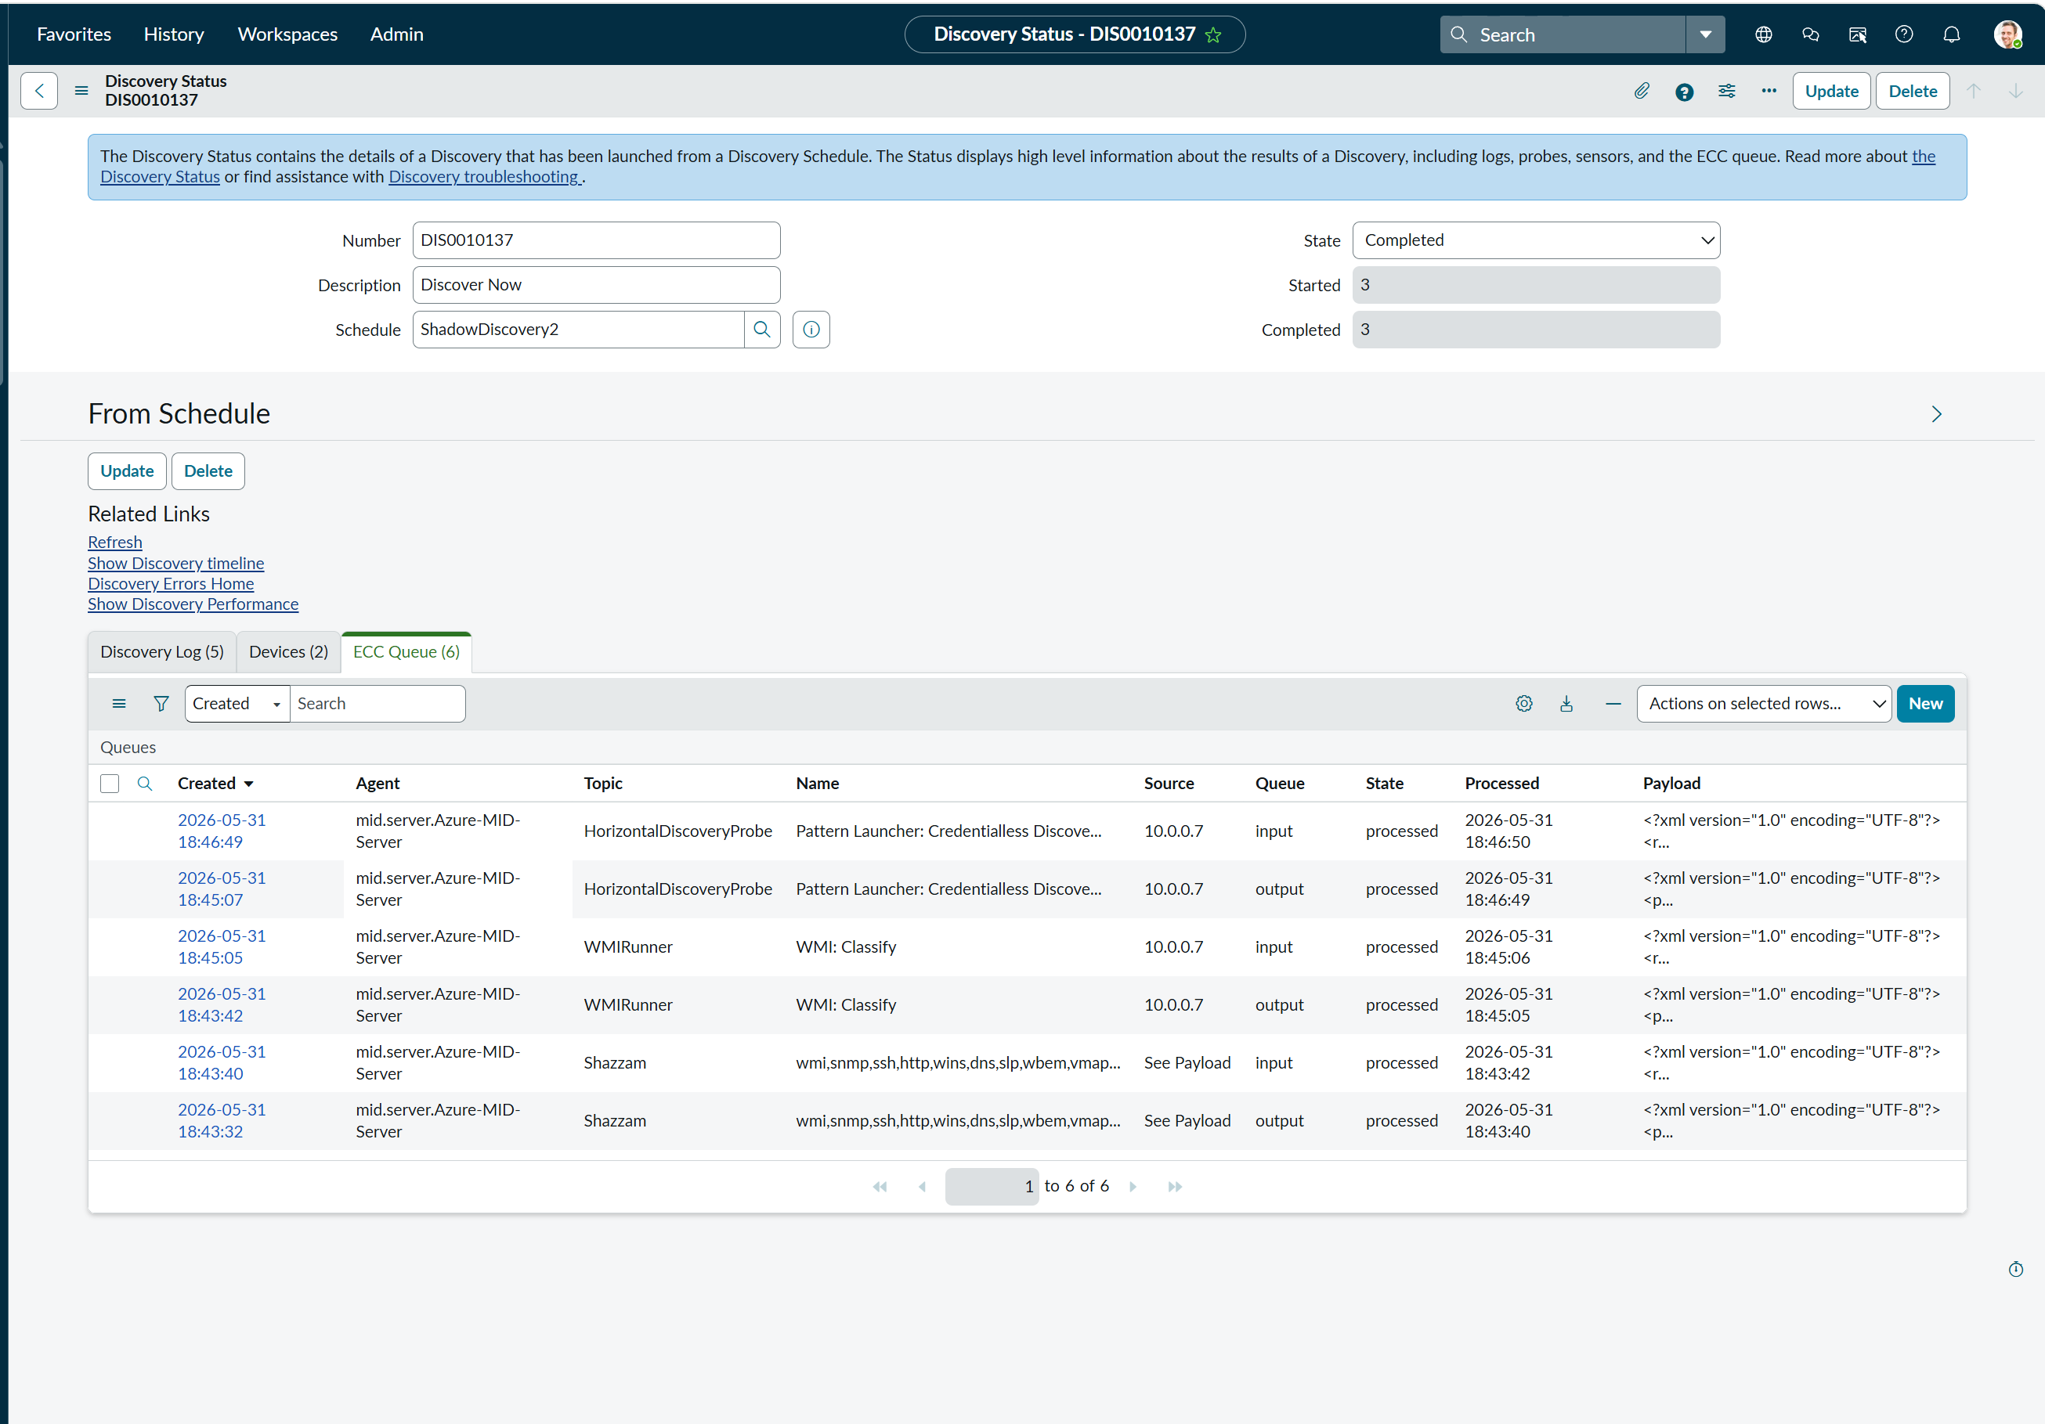

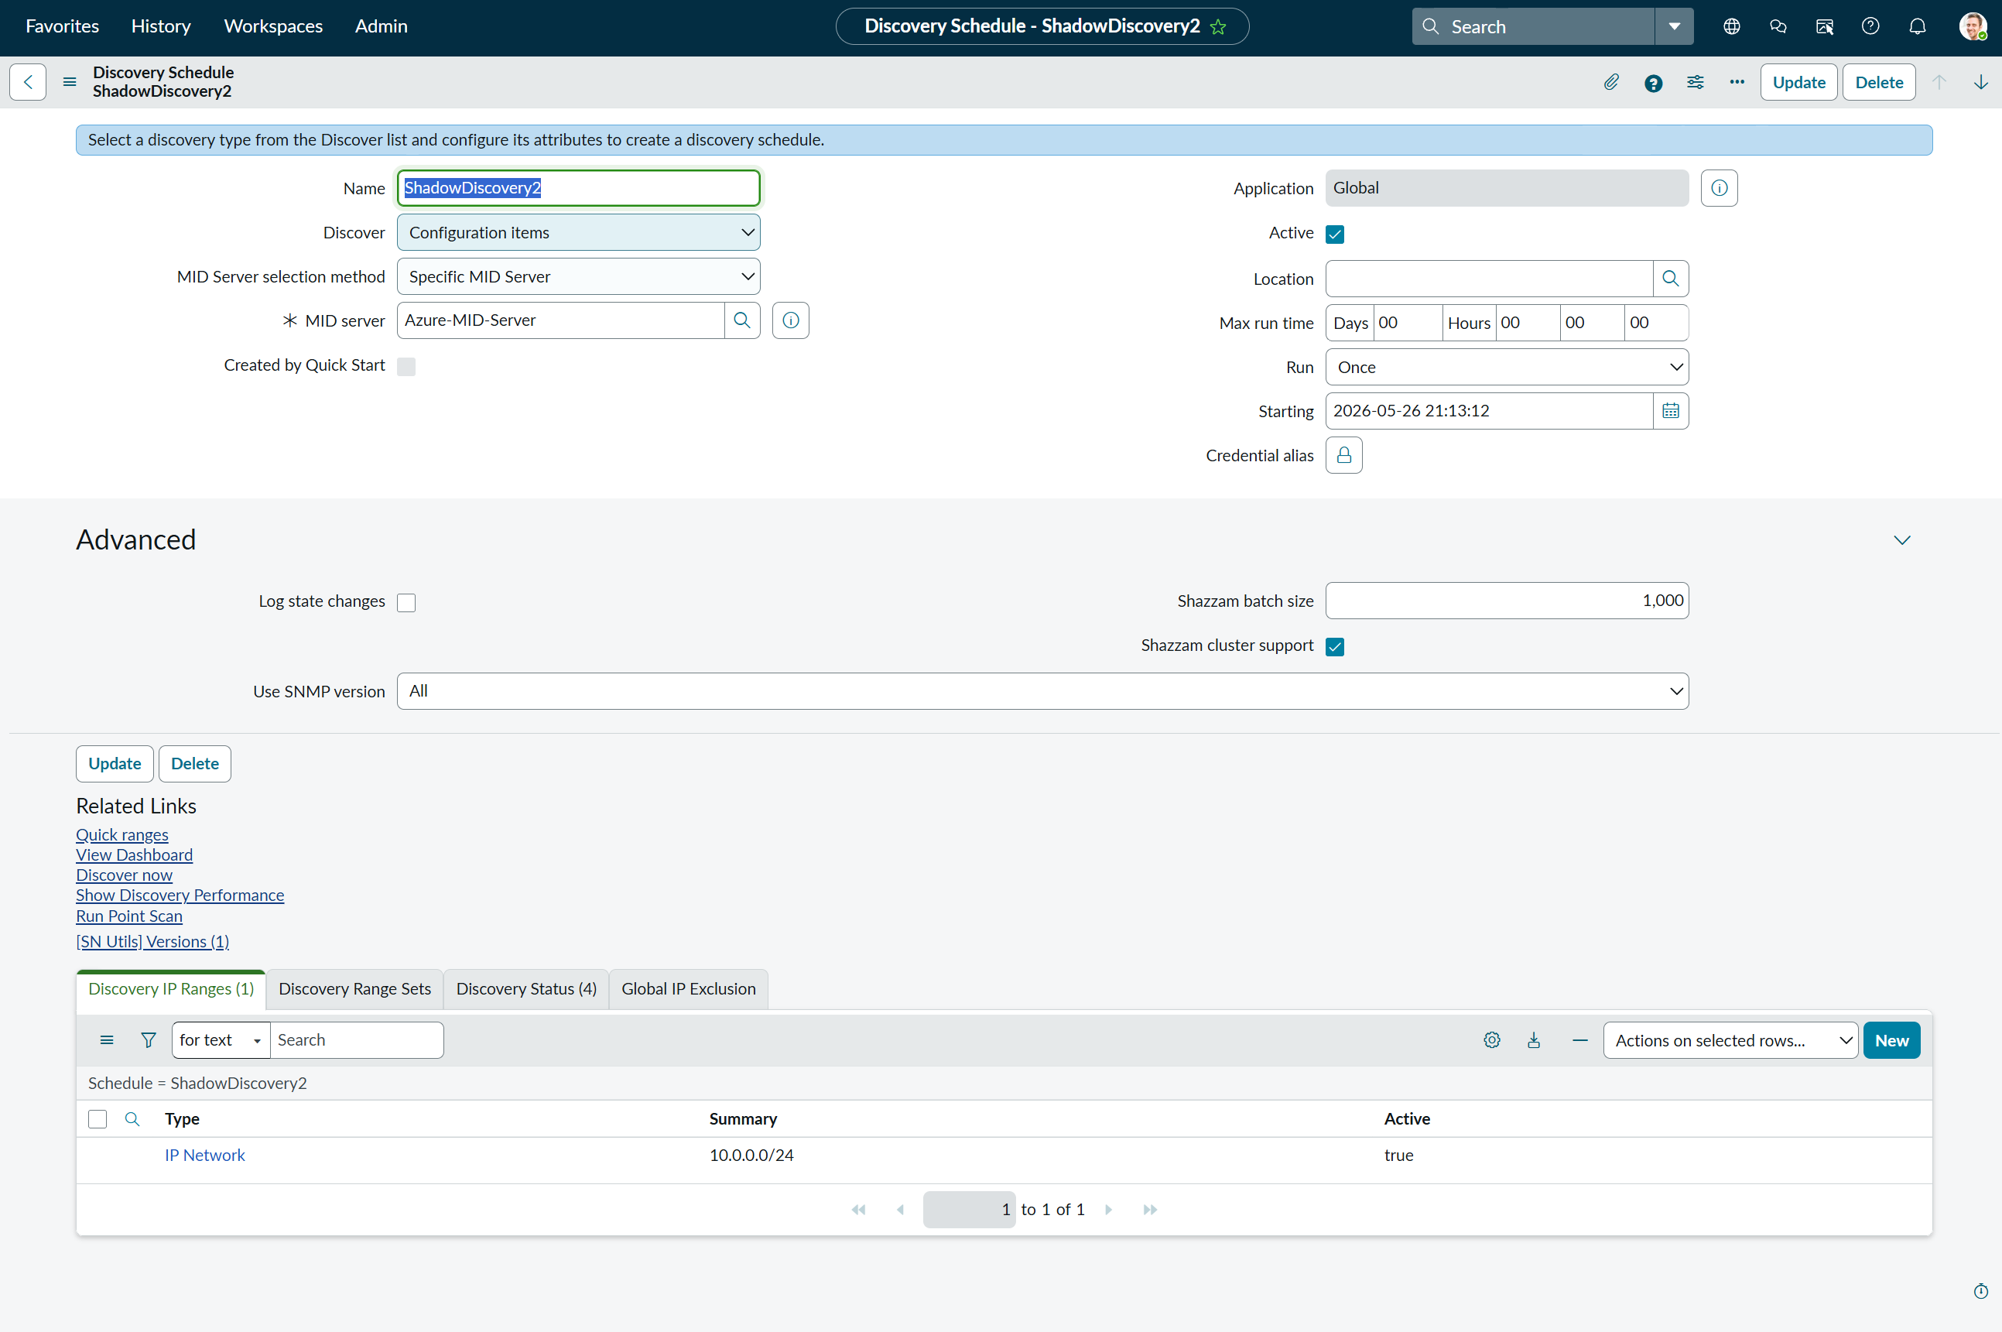

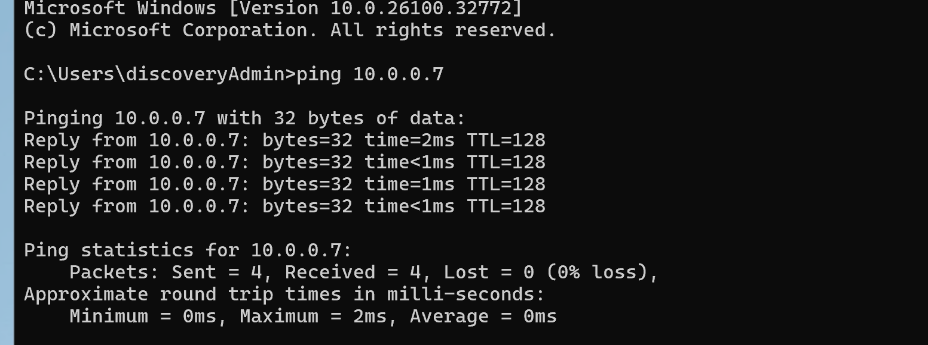

参考资料: | https://www.servicenow.com/docs/r/zurich/it-operations-management/discovery/credential-less-host-discovery.html
 | https://www.servicenow.com/community/itom-forum/getting-error-quot-in-payload-no-relations-defined-for-dependent/m-p/1036919
 | https://www.servicenow.com/docs/r/zurich/it-operations-management/discovery/data-collected-nmap.html（Nmap commands and data collected with credential-less Discovery）
ServiceNow 資格情報なしの探索（Credential-less Discovery）メカニズムに関する調査報告

 | 1. 必要な設定（Configuration）
 |  | 1.1.Nmapのインストール: 実行を担当する Windows MID Server 上に Nmap ソフトウェアをインストールする必要があります。

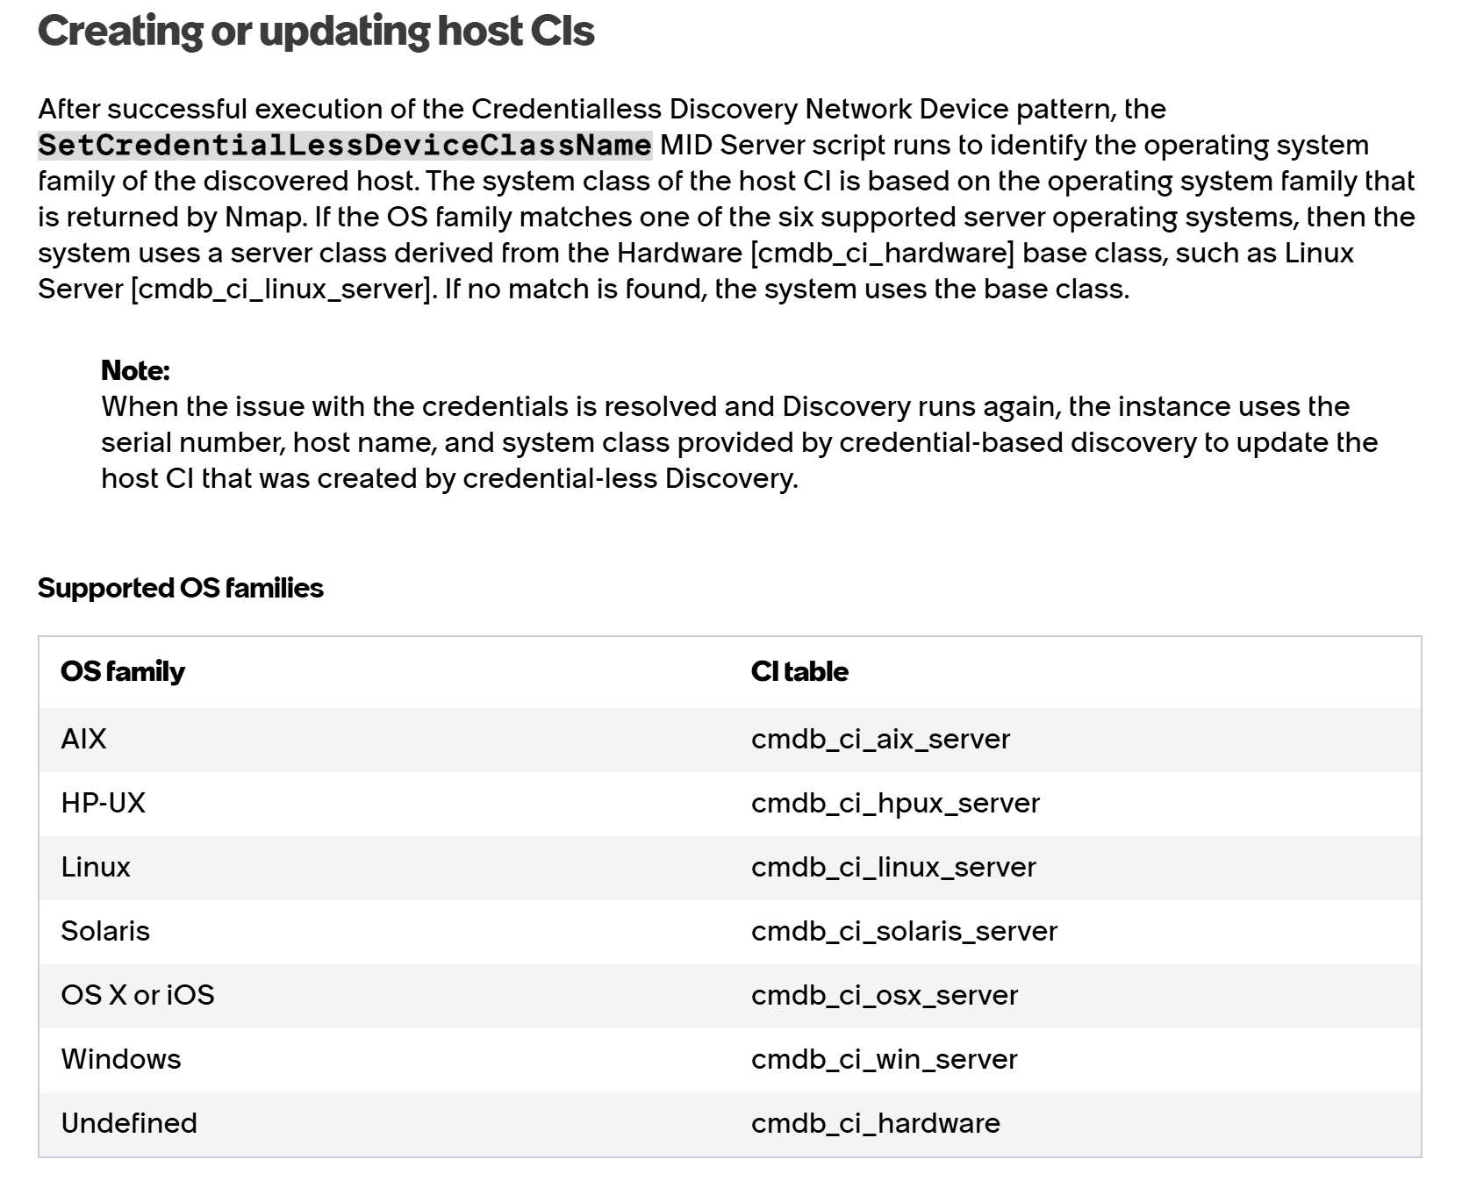
 |  | 1.2.機能（Capability）の付与: MID Server の設定画面にて、Nmap Capability（機能）を追加する必要があります。
 |  |  | MID server
 |  |  |  | >servers(対象servers)

 |  | 1.3.システムプロパティの有効化: ServiceNow インスタンス内で、システムプロパティ mid.discovery.credentialless.enable を true に設定します。
 |  |  | sys_properties.list
 |  |  |  | >mid.discovery.credentialless.enable true

 | 2. データが作成されるターゲットテーブル（Target Tables）
 |  | システム内蔵のスクリプト SetCredentialLessDeviceClassName が、Nmap によって外部から識別された OS 指紋に基づき、
 |  | IP アドレスを名前（Name）としたサーバーの「外殻（枠）」のみを作成します。データは以下のテーブルに書き込まれます：
 |  |  | ・Windows と識別された場合: cmdb_ci_win_server テーブル
 |  |  | ・Linux と識別された場合: cmdb_ci_linux_server テーブル
 |  |  | ・OS が特定できない場合: cmdb_ci_hardware テーブル
 |  |  | …
 |  | 参考资料: | https://www.servicenow.com/docs/r/zurich/it-operations-management/discovery/credential-less-host-discovery.html
 |  |  | https://www.servicenow.com/docs/r/zurich/it-operations-management/discovery/credential-less-app-discovery.html
 | 3. cmdb_ci_ip_address テーブルにデータが作成されない理由と根拠
 |  | 理由:
 |  |  | 資格情報なしの探索は OS の内部にログインできないため、
 |  |  | 物理または仮想のネットワークアダプタ（Network Adapter / NIC）のハードウェア情報を取得することが物理的に不可能です。
 |  | 根拠（IRE 依存関係ルール）:
 |  |  | ServiceNow の IRE エンジンのデータモデル規則によると、IP アドレスは「依存クラス（Dependent Class）」と定義されています。
 |  |  | IP レコードは必ず NIC に依存して存在する必要があります（関係性：ハードウェア/NIC -> 所有 -> IPアドレス）。
 |  |  | 資格情報なしのスキャンでは橋渡しとなる「NIC 情報」を提供できないため、IRE エンジンは帰属先のない「孤立した IP レコード」の生成を防ぐべく、
 |  |  | cmdb_ci_ip_address テーブルへの単独書き込みをシステム基盤のレベルでブロック（破棄）します。
 |  | 参考资料: | IRE エンジンのデータモデル規則

 | 4.cmdb_ci_ip_address への強制データ作成手法とその重大なリスク
 |  | 参考资料: | https://www.servicenow.com/docs/r/it-operations-management/discovery-and-service-mapping-patterns/t_CreatePatternPatDef.html

 |  |  | 1. Navigate to All > Pattern Designer > Discovery Patterns.
 |  |  | 2. Click “Credentialless Discovery Network Device” from the list.
 |  |  | 3. Define the basic pattern attributes on the Basic tab
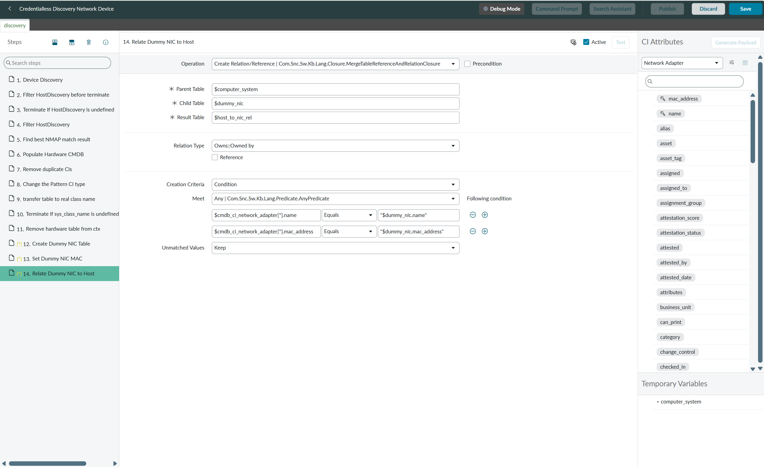
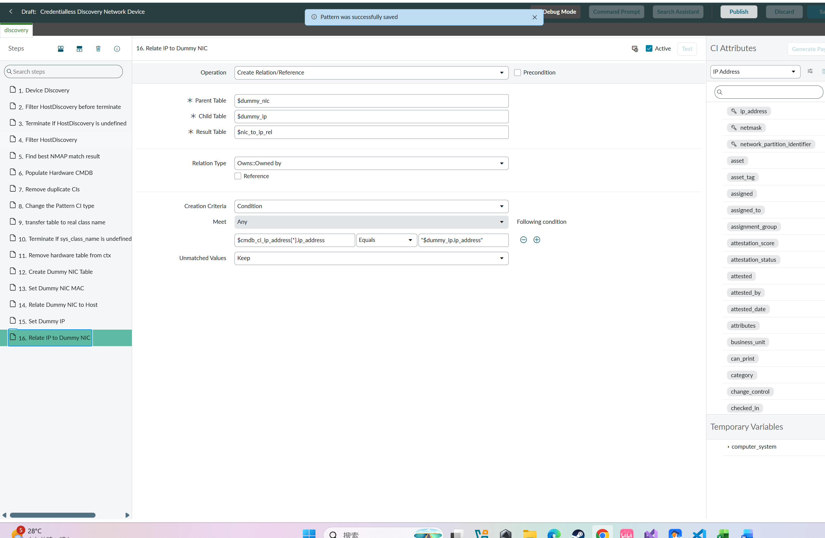
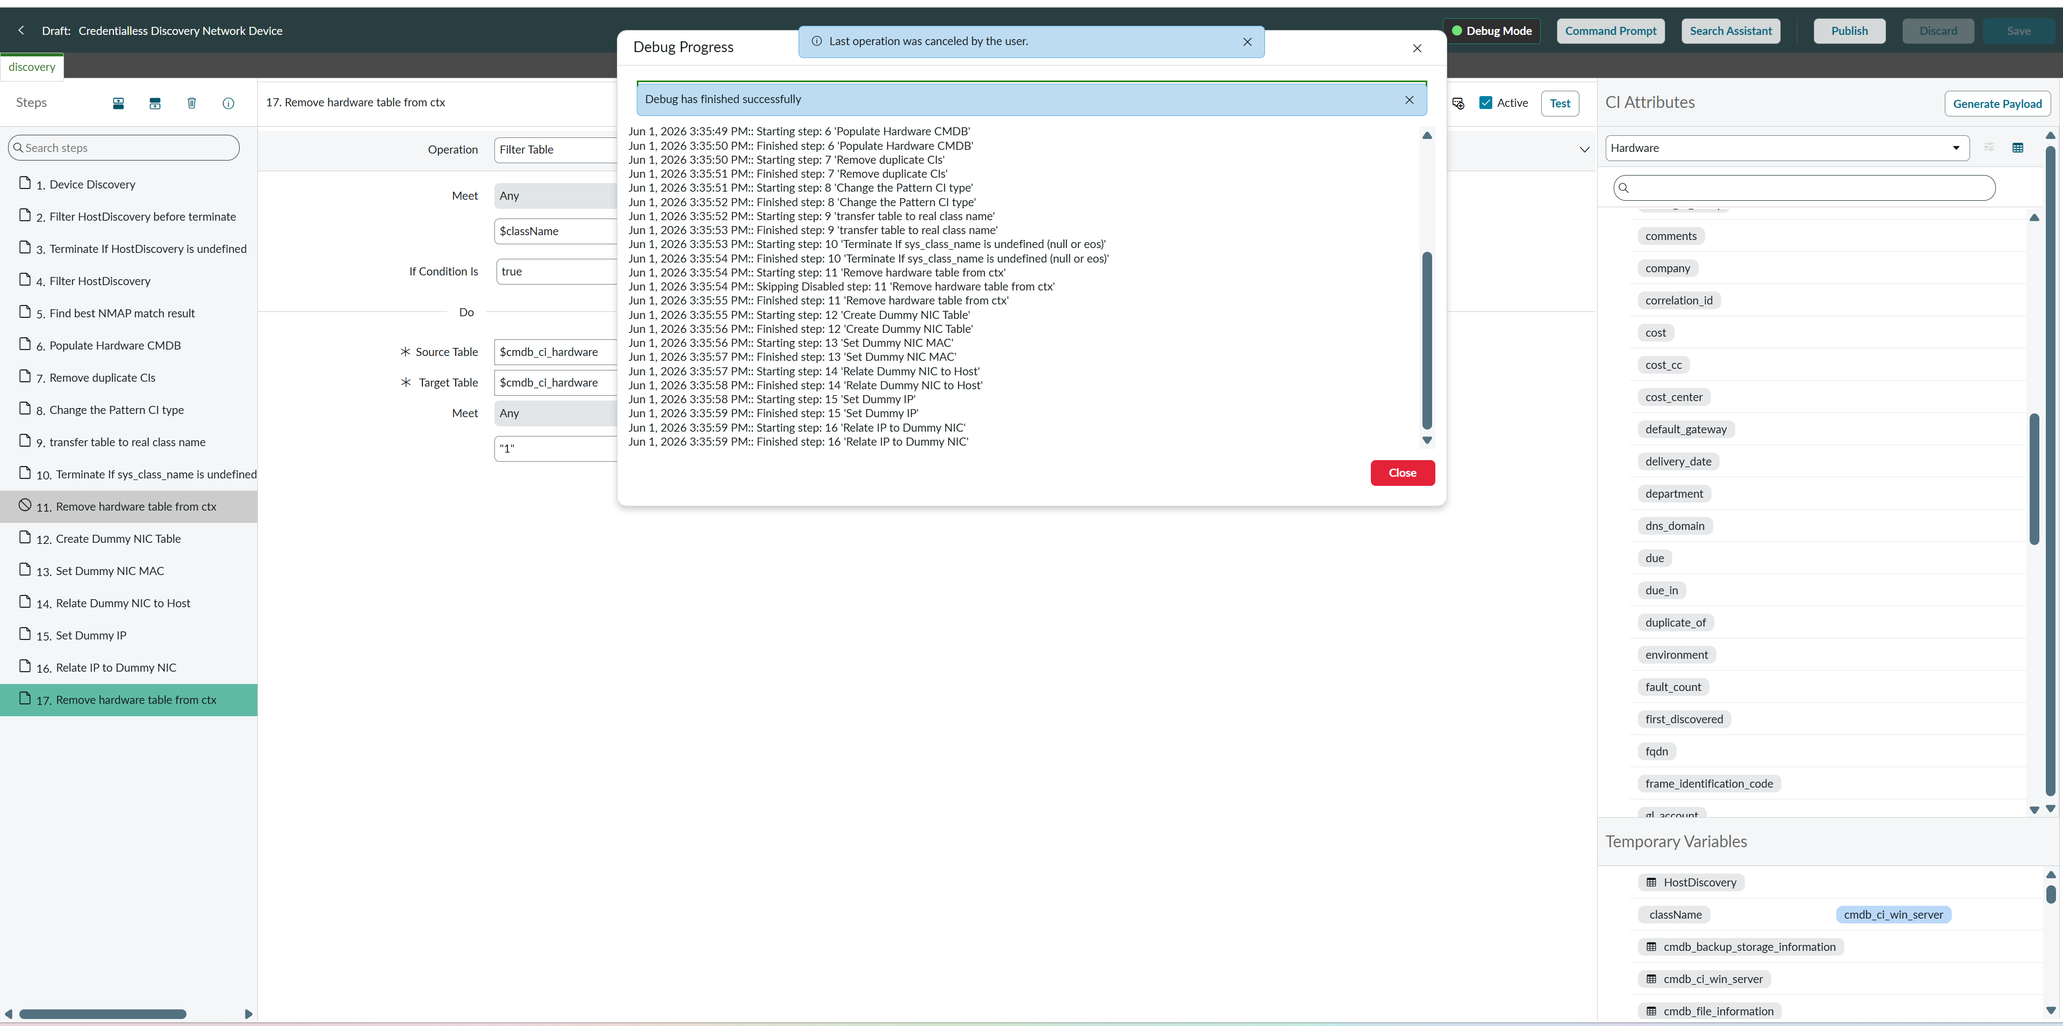
 |  |  |  | 12~16step追加
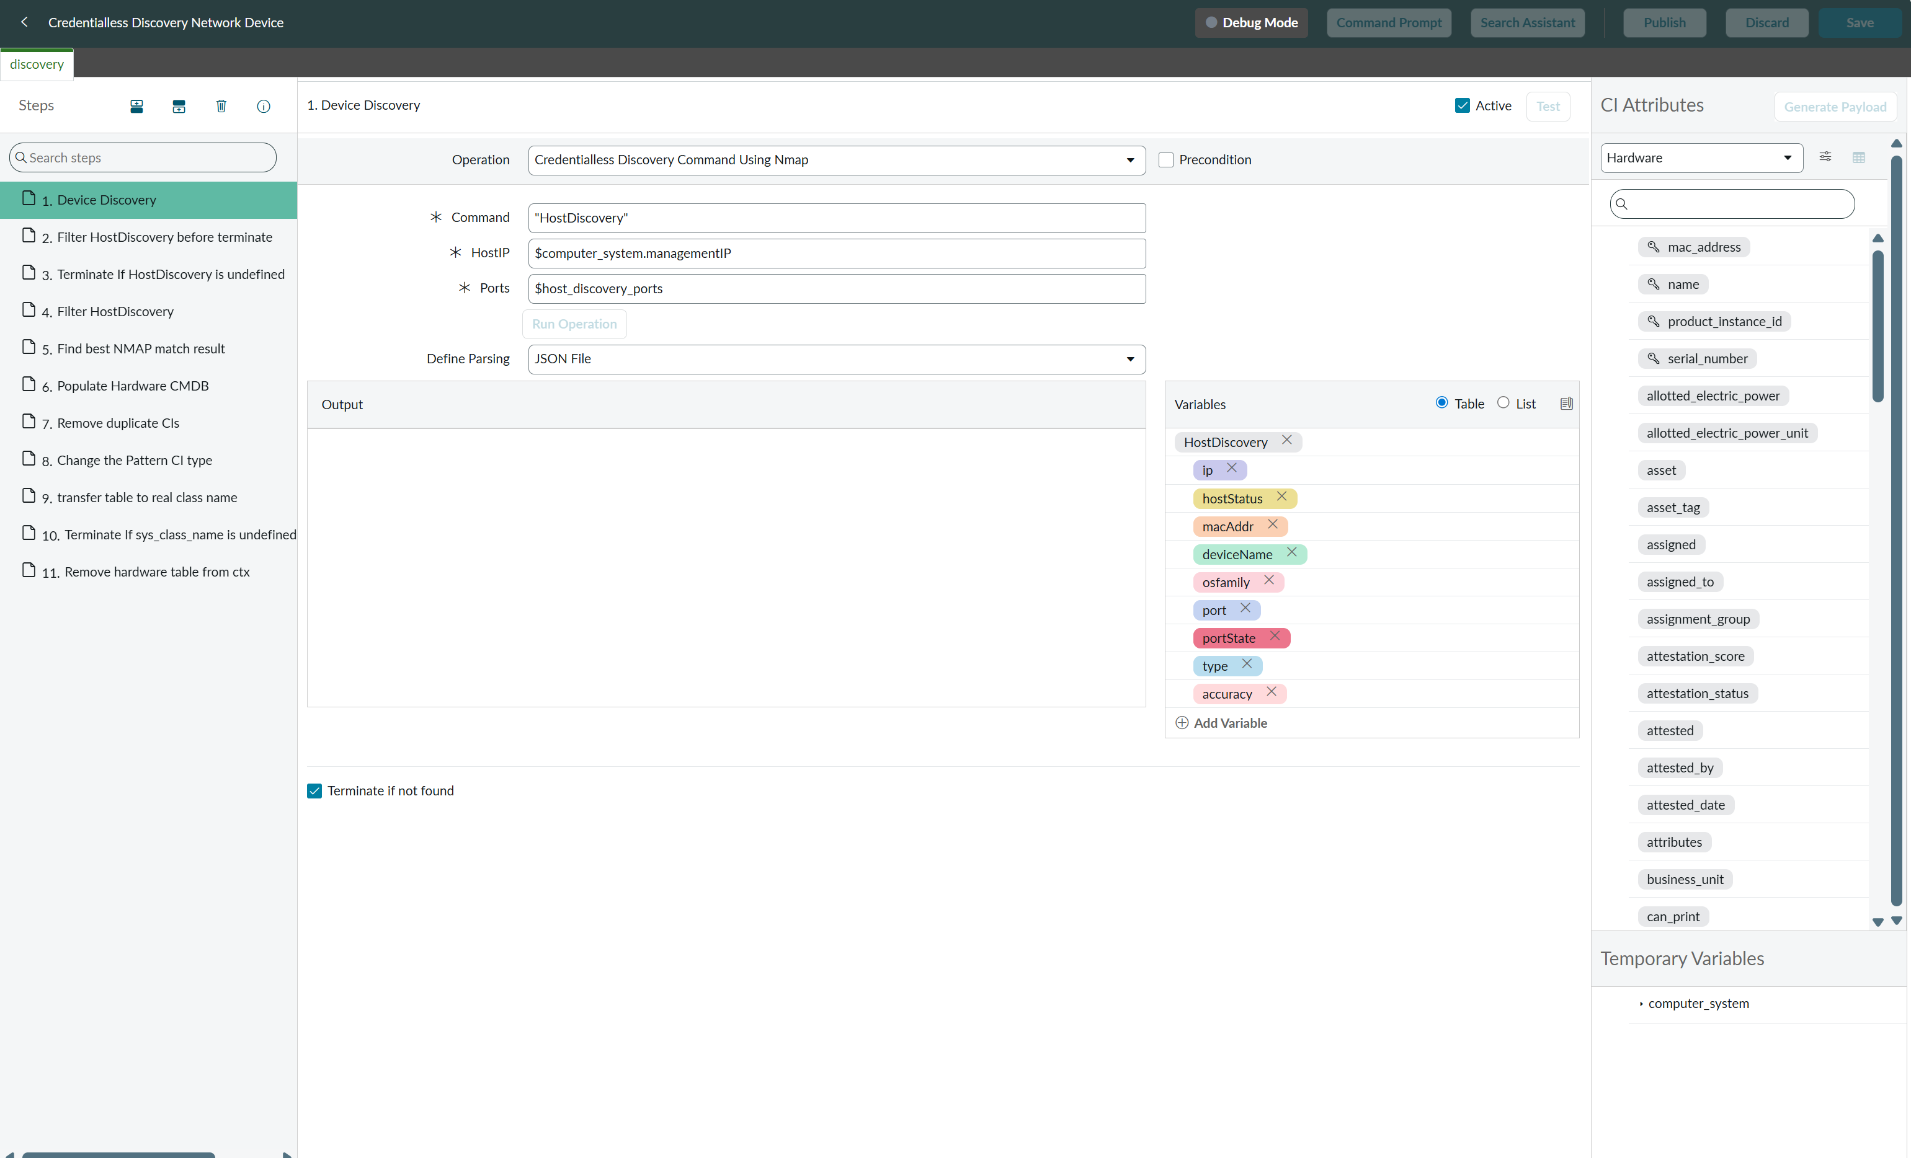

 |  | 結論： | 技術的には、Discovery のコア設定である「Pattern（パターン）」をカスタマイズ（ハードコード）することで、IP アドレスの強制生成は可能です。
 |  |  | しかし、CMDB のデータ整合性を致命的に破壊するため、実運用での適用は強く推奨されません。
 |  |  | 1. 深刻なデータの重複と汚染（Data Duplication）
 |  |  |  | 将来、正しい資格情報（WMI/SSHパスワードなど）が設定され、正規の内部スキャンが成功した場合、システムは実際の正しい MAC アドレスを持つ「本物の NIC」を取得します。
 |  |  |  | その結果、過去に作成した「ダミーNICに紐づくIP」と「本物NICに紐づくIP」が二重登録され、解決困難な重複CI（Duplicates）が大量発生します。
 |  |  | 2. システムアップグレードの阻害（Skipped Updates）
 |  |  |  | システムのコア部分である標準 Pattern を改修すると、そのファイルは「カスタマイズ済み」とマークされます。
 |  |  |  | 将来の ServiceNow のバージョンアップ時に、Nmap やセキュリティ関連の公式パッチ・機能改善が適用されずスキップされる（Technical Debt: 技術的負債）という致命的な運用リスクを抱えることになります。
 |  |  | 3. 監査とセキュリティ連携の失敗
 |  |  |  | 実在しないハードウェア情報（ダミーNIC）に基づく IP レコードは、外部の脆弱性スキャナーやセキュリティ監視ツールとのデータ突合（連携）時にエラーを引き起こす原因となります。

